关系图
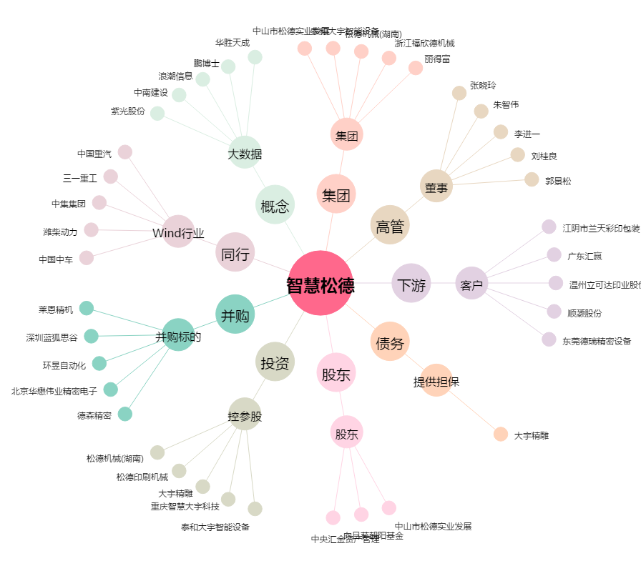
智慧松德[300173.SZ] - 关系概览图

